投资理财配置
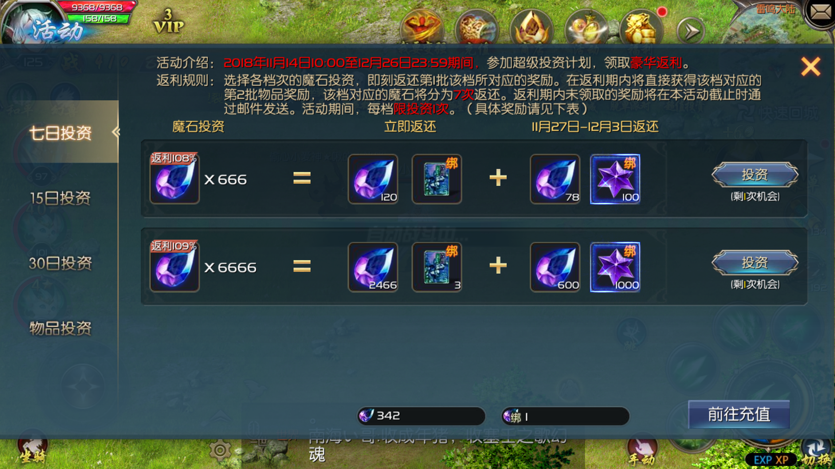
 |  |  |  |  |  |  | 面板示意

 | 五一理财投资计划

活动范围 | 全区全服
活动时间 | 4.29-5.9
活动规则
1 | 活动期间，分为短期投资（7日）、中期投资（15日）、长期投资（30天）、物品投资
2 | 魔石/物品投资，4种投资独立一页活动面板，互不干扰
3 | 投入后即刻获得部分魔石/奖励，剩余部分需在返还期领取
4 | 魔石投资的返还期，5.5开始返还道具奖励，剩余魔石每日可领取1次，直到领取完成
 | 若逾期未领取，将在活动结束后通过邮件发放
5 | 参与条件：角色等级≥70级，且身上魔石数量≥最低参与档次；
6 | 面板上显示已投入道具数量/剩余可投/剩余时间/节前已领/节后可领取到的返还数量；
 | 面板下架时间： | 5.4+30天=6.4
7 | 道具时效、邮件有效期为6.4后失效
 | 奖励内容复用新春理财（除储蓄罐跟宠）
 | 注：不计入累计消费，文字包装建议往“五一劳动”方向贴靠

活动奖励
类型 | 投资期（4.29-5.4） |  |  |  |  | 返还期（5.5起） |  |  |  | 备注
 | 投入魔石 | 返还魔石 | 赠送道具 | 道具ID | 道具数量 | 返还魔石 | 赠送道具 | 物品ID | 物品数量
7日投资 | 666 | 120 | 27点绑定魔石卡 | 1026641 | 1 | 546 | 星芒之火 | 1500721 | 100 | 每档次限投3次，分7日返还
 | 6666 | 2466 | 100点绑定魔石卡 | 1028034 | 3 | 4200 | 星芒之火 | 1500721 | 1000
15日投资 | 999 | 279 | 54点绑定魔石卡 | 1026642 | 1 | 720 | 星芒之火 | 1500721 | 100 | 每档次限投5次，分15日返还
 | 9999 | 5499 | 100点绑定魔石卡 | 1028034 | 9 | 4500 | 星芒之火 | 1500721 | 1000
30日投资 | 100 | 70 | 5绑魔卡 | 1027998 | 1 | 30 | 星芒之火 | 1500721 | 50 | 每个档次限投10次，分30日返还
 | 1000 | 280 | 30绑魔卡 | 1027999 | 1 | 720 | 返利福运宝箱 | 1503996 | 1
 | 10000 | 2800 | 返利鸿运宝箱 | 1503981 | 1 | 7200 | 返利好礼宝箱 | 1502686 | 1
 | 魔石投资的返还期，5.5开始返还道具奖励，剩余魔石每日可领取1次，直到领取完成
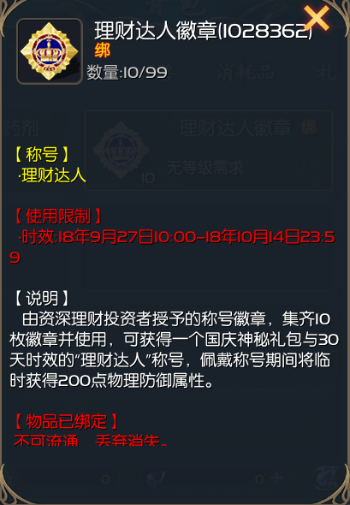
 | 面板下架时间：5.4+30天=6.3
 | 修改理财达人徽章（1028362）时效为4.29-5.9，删除获得的国庆神秘礼包，删除称号的属性（tips同步修改）

道具兑换 | 投资期（4.29-5.4） |  |  | 返还期（5.5-5.9）
 | 道具名称 | ID | 数量 | 返还道具 | ID | 数量 | 总兑换上限
 | 灵魂晶石 | 1037160 | 1 | 1小时经验包 | 1020688 | 1 | 限兑10次
 | 1星魂兽副宠包 | 850072 | 3 | 8星魂兽副宠包 | 850076 | 2 | 限兑10次
 | 30星魂兽副宠包 | 850081 | 5 | 35星魂兽副宠包 | 890792 | 1 | 限兑10次
 | 奇异兽O型蛋 | 1024070 729283 815011 | 1 | 投资惊喜礼盒 | 1502683 | 1 | 限兑10次
 | 职业对应的原生宠蛋 | 见表格 | 99 | 1星原生宠礼包 | 1029601 | 99 | 限兑10次
 | 职业对应的原生宠蛋 | 见表格 | 288 | 25星原生自选箱 | 1502290 | 1 | 限兑10次
 | 职业对应的原生宠蛋 | 见表格 | 388 | 30星原生自选箱 | 1502291 | 1 | 限兑10次
 | 职业对应的原生宠蛋 | 见表格 | 999 | 35星魂兽副宠包 | 890792 | 1 | 限兑10次

 | 各职业对应原生宠蛋ID
 | 职业 | 原生宠ID
 | 狂战士（狂化兽卫） | 1028361
 | 龙骑（龙魂近卫） | 1027644
 | 血族（暗魂血卫） | 815129
 | 亡灵（冥河戒灵） | 815176
 | 异能者（异界精灵） | 729049
 | 法师（元素秘灵） | 815008
 | 战士（雷霆守卫） | 815002

 | 礼包名称 | 礼包属性 | 礼包内容 | ID | 数量 | 道具属性 | 价格
 | 返利福运宝箱 | 绑定 | 星芒之火 | 1500721 | 300 | 绑定 | 720
 |  |  | 奇异兽精华 | 1026946 | 100 | 绑定

 | 礼包名称 | 礼包属性 | 礼包内容 | ID | 数量 | 道具属性 | 价格
 | 返利鸿运宝箱 | 绑定 | 1000点绑魔卡 | 1027308 | 1 | 绑定 | 2800
 |  |  | 奇异兽精华 | 1026946 | 200 | 绑定
 |  |  | 理财达人徽章 | 1028362 | 1 | 绑定

 | 新作道具 | 物品ID | monopoly | 分类（数值） | 是否可拖放快捷 | 叠加数 | 是否批量 | emoney | 道具时效 | 品质 | 备注
 | 返利福运宝箱 | 1503996 | 55 | 礼包（32） | 不可拖放 | 99 | 可批量 | 720 | 永久有效 | 3 | \n[/0xFFFF00]【礼包】[/0xFFFFFF]\n【开启后可获得如下物品】\n ⑴星芒之火[绑]×300\n ⑵奇异兽精华[绑]×100
 | 返利鸿运宝箱 | 1503981 | 55 | 礼包（32） | 不可拖放 | 99 | 可批量 | 2800 | 永久有效 | 4 | \n[/0xFFFF00]【礼包】[/0xFFFFFF]\n【开启后可获得如下物品】\n ⑴1000点绑魔卡[绑]×1\n ⑵奇异兽精华[绑]×200\n ⑶理财达人徽章[绑]×1\n\n 集齐10枚徽章并使用可获得1个30天时效的“理财达人”称号。

